Instructions
 |  |  |  |  |  |  |  | INA

Commentaires
Démarrage
Vue d'ensemble

 |  |  | Relations financières avec l’étranger: enquête annuelle
 |  |  | Instructions

Les présentes instructions vous aident à remplir correctement les formulaires et indiquent la procédure de transmission du fichier Excel à la BNS.

1. Utilisation de ce fichier
2. Release actuel
3. Contenu de ce fichier
4. Navigation dans le fichier
5. Etablissement des relevés
6. Examen de la cohérence: gestion des erreurs et avertissements
7. Transmission du fichier à la BNS

1. Utilisation de ce fichier
Ce fichier Excel est destiné à la saisie des données concernant l'enquête susmentionnée. Après saisie et contrôle de vos données, veuillez le transmettre à la BNS (voir aussi le point 7.). Prière de n'apporter aucune modification à ce fichier, faute de quoi la BNS ne pourrait plus le traiter. Si vous souhaitez utiliser les formulaires Excel dans un processus d'automatisation, veuillez consulter les informations figurant sur notre site Internet à l'adresse suivante:
https://www.snb.ch/fr/the-snb/mandates-goals/statistics/surveys/format#t000
2. Release actuel |  |  | Ce release a le numéro: |  |  | Release 1.5 | valable dès le 31.12.2025
Veuillez vous assurer sur notre site Internet que vous utilisez bien le release actuellement en vigueur. La BNS vous informe par écrit de tout nouveau release. La BNS ne peut pas traiter les données saisies sur un release périmé.
Pour de plus amples informations: |  |  | https://emi.snb.ch/fr/emi/INV

3. Contenu de ce fichier
Ce fichier Excel comprend les tableaux suivants:

Tableau |  | Contenu
Instructions |  | Le présent tableau contient des informations concernant l'utilisation de ce fichier.
Start |  | - Indiquez votre code, la date de référence et vos coordonnées. - Indiquez s'il s'agit d'une livraison spéciale. Correction: il s’agit d’un avis de correction. Test: il s'agit d'un envoi-test. - Aperçu des résultats de l'examen de la cohérence. - Données de contact de la BNS.
Metadata |  | - Données de base (données sur l'entreprise, statut, contrôle et normes comptables) - Questions concernant le but des formulaires à remplir
Overview |  | - Vue d'ensemble des formulaires à remplir - Vos commentaires concernant les relevés - Résumé de vos relevés
formulaires pour la saisie des données |  | La saisie des données est effectuée dans les formulaires INA30 à INA60.
INA30 |  | Prêts, dépôts et autres comptes à recevoir/à payer du groupe résident vis-à-vis de contreparties non résidentes en francs
INA31 |  | Prêts, dépôts et autres comptes à recevoir/à payer du groupe résident vis-à-vis de contreparties non résidentes en dollars des Etats-Unis
INA32 |  | Prêts, dépôts et autres comptes à recevoir/à payer du groupe résident vis-à-vis de contreparties non résidentes en euros
INA33 |  | Prêts, dépôts et autres comptes à recevoir/à payer du groupe résident vis-à-vis de contreparties non résidentes en livres sterling
INA34 |  | Prêts, dépôts et autres comptes à recevoir/à payer du groupe résident vis-à-vis de contreparties non résidentes en yens
INA35 |  | Prêts, dépôts et autres comptes à recevoir/à payer du groupe résident vis-à-vis de contreparties non résidentes dans les autres monnaies
INA40 |  | Autres actifs et passifs vis-à-vis de contreparties non résidentes en francs
INA41 |  | Autres actifs et passifs vis-à-vis de contreparties non résidentes en dollars des Etats-Unis
INA42 |  | Autres actifs et passifs vis-à-vis de contreparties non résidentes en euros
INA43 |  | Autres actifs et passifs vis-à-vis de contreparties non résidentes en livres sterling
INA44 |  | Autres actifs et passifs vis-à-vis de contreparties non résidentes en yens
INA45 |  | Autres actifs et passifs vis-à-vis de contreparties non résidentes dans les autres monnaies
INA50 |  | Charges d’intérêts et produits des intérêts sur prêts, dépôts et autres comptes à recevoir/à payer vis-à-vis de contreparties non résidentes
INA60 |  | Transactions sur produits dérivés vis-à-vis de contreparties non résidentes
 |  | Liste de pays |  | Pour améliorer la vue d’ensemble, vous pouvez, au moyen du filtre, restreindre la vue des pays à un groupe de pays ou/et à un pays particulier.
Notes |  | Commentaires
 |  | 1. Remarques générales |  |  | But de l’enquête; Fondements juridiques; Personnes tenues de fournir des données, Période de référence, Délai de remise des données, Confidentialité et protection des données

 |  | 2. Commentaires afférents aux données
 |  | 6. - 9. Commentaires afférents aux formulaires

CNTR_List |  | De plus amples informations concernant la délimitation et la définition des pays (répartition géographique), des centres financiers et des organisations internationales.
BRNCH_Codes |  | Codes des branches

4. Navigation dans le fichier
Le présent fichier Excel comprend plusieurs feuilles de calcul. Vous pouvez passer d'une feuille à l'autre en vous servant des onglets. Les feuilles comprennent des hyperliens (en bleu) qui vous permettent d’accéder directement à d'autres positions dans le présent fichier.
Veuillez commencer par remplir le tableau figurant sous l'onglet Start, puis celui sous l'onglet Metadata. Les formulaires que vous devez remplir sont indiqués sous l'onglet Overview. Enfin, vérifiez dans le tableau sous l'onglet Start si votre relevé ne comporte pas d'erreurs.

5. Etablissement des relevés
Les feuilles de calcul qui se trouvent aux onglets allant de INQ-A30.MELD à INQ-A60.MELD représentent les formulaires de l'enquête.
Les valeurs inscrites doivent être positives, qu’il s’agisse de recettes ou de dépenses. La saisie d'une valeur négative fait apparaître un avertissement (voir aussi l'examen de la cohérence).
La touche du tabulateur vous permet de passer d'un champ de saisie à l'autre. Certains champs ne peuvent pas être modifiés, par exemple ceux des totaux résultant d'opérations de calcul.

Champ pour la saisie des données |  |  |  |  |  | saisie sans restrictions

Champ affichant le résultat d'opérations de calcul |  |  |  |  |  | saisie impossible

Champ bloqué |  |  |  |  |  | saisie impossible

Champ à laisser vierge

Examen de la cohérence

Sélection préliminaire de pays
Les filtres «groupes de pays» et «pays» permettent de restreindre la liste des pays aux groupes de pays et aux pays ou régions souhaités.

 | Groupes de pays | Pays
 | 1. Europe

Les noms de certains pays sont suivis d'une note de bas de tableau (1). Cette dernière signifie que des compléments d'information sur la délimitation sont donnés dans la feuille «Définition des pays». Le code du pays est indiqué sous la forme d'un hyperlien qui mène directement à la position correspondante dans la feuille «CNTR_List».

Exemple: |  | Allemagne (1) |  |  | DE | 005

6. Examen de la cohérence: gestion des erreurs et avertissements
L'examen de la cohérence se base sur des opérations de calcul. Celles-ci ont été établies pour les feuilles de calcul INQ-A30.MELD à INQ-A60.MELD et se déroulent automatiquement. Si l'examen de la cohérence échoue, un avis (avertissement ou le terme ERROR) s'affiche dans le champ correspondant. Sous l'onglet Start, vous trouverez un aperçu des avertissements et des erreurs. Si des avertissements ou messages d'erreur apparaissent dans les feuilles de calcul, veuillez vérifier et corriger la saisie avant de transmettre le fichier à la BNS. Il se peut que dans certains cas, des données saisies correctement déclenchent un avertissement; veuillez alors cocher la case «Vérifié» avant de transmettre le fichier à la BNS.
Exemple:
Examen de la cohérence
Les données négatives sont rejetées |  |  |  |  |  | ERROR
Valeur > 100 milliards? |  |  |  |  |  |  | Avertissement

7. Transmission du fichier à la BNS

Veuillez transmettre le fichier Excel via la plate-forme Internet eSurvey

https://surveys.snb.ch

Start
 |  |  |  |  | Enquête | INA
 |  |  |  |  | Formulaire(s) | INA30-INA60
 |  |  |  |  | Code BNS | XXXXXX | ->Continuez en utilisant le tabulateur
 |  |  |  |  | Date de référence | jj.mm.aaaa
Release 1.5 |  |  |  |  | Livraison spéciale
Relations financières avec l’étranger
Instructions
Vue d'ensemble
Commentaires
Enquête annuelle

Données sur la personne de contact |  | A remplir s.v.p.
Nom et prénom
Raison sociale
Service
Rue et numéro
NPA
Localité
N° de téléphone
E-mail

Veuillez lire les instructions avant de remplir le formulaire |  |  | Instructions

Données sur le but des formulaires à remplir |  |  | Données

Examens de la cohérence (examens mathématiques)
Après avoir saisi les métadonnées, veuillez remplir les formulaires d'enquête en vous référant à l'onglet Overview, puis examiner le tableau ci-dessous.
Marche à suivre:
- En cas de message d'erreur, prière de corriger les chiffres du tableau concerné. - En cas de message d'avertissement, prière d'examiner les données du tableau concerné. Pour confirmer qu'elles sont correctes, veuillez cliquer sur «Vérifié».
Tableau |  |  | Erreurs | Avertissements |  | Vérifié

Démarrage | Code introduit? |  | 1
Données | Données de base et formulaires à remplir |  |  | incomplet
 | Prêts, dépôts et autres comptes à recevoir/à payer
INA30 | en francs |  | 0 | 0 | OK | FALSE
INA31 | en dollars des Etats-Unis |  | 0 | 0 | OK | FALSE
INA32 | en euros |  | 0 | 0 | OK | FALSE
INA33 | en livres sterling |  | 0 | 0 | OK | FALSE
INA34 | en yens |  | 0 | 0 | OK | FALSE
INA35 | dans d’autres monnaies |  | 0 | 0 | OK | FALSE
 | Autres actifs et passifs
INA40 | en francs |  | 0 | 0 | OK | FALSE
INA41 | en dollars des Etats-Unis |  | 0 | 0 | OK | FALSE
INA42 | en euros |  | 0 | 0 | OK | FALSE
INA43 | en livres sterling |  | 0 | 0 | OK | FALSE
INA44 | en yens |  | 0 | 0 | OK | FALSE
INA45 | dans d’autres monnaies |  | 0 | 0 | OK | FALSE
INA50 | Charges d’intérêts et produits des intérêts sur prêts, dépôts et autres comptes à recevoir/à payer vis-à-vis de contreparties non résidentes |  | 0 | 0 | OK | FALSE
INA60 | Transactions sur produits dérivés avec contreparties non résidentes |  | 0 | 0 | OK | FALSE

Saisie erronée |  |  | 1 | 0

Délai de remise des données: 4 mois après la fin de l'année sur laquelle porte l'enquête

Banque nationale suisse |  |  |  | Questions de fond: |  | mne@snb.ch
Balance des paiements
Case postale
CH-8022 Zurich
Tél: +41 58 631 00 00 |  |  |  | Questions afférentes au formulaire (fichier Excel): |  | forms@snb.ch
 |  |  |  |  |  | XXXXXX

Metadata
 |  |  |  | Enquête | INA
 |  |  |  | Partie de l'enquête | Données
 |  |  |  | Code BNS | XXXXXX
 |  |  |  | Date de référence | jj.mm.aaaa

Instructions
Démarrage
Vue d'ensemble
Commentaires
Relations financières avec l’étranger: enquête annuelle
Données
1. Données de base
1.1 Indications concernant votre entreprise
Raison sociale |  |  | A1
Numéro d’identification des entreprises (IDE)
Domicile de la société
Rue et numéro
NPA
Localité |  |  |  |  | Réponse incomplète

1.2 Fondation, rachat, fusion, liquidation
Indiquez, parmi les affirmations suivantes, celle qui s'applique à votre entreprise durant le trimestre examiné. (sélection dans le menu déroulant du champ de réponse à droite) |  |  | A2
 |  |  |  |  | Pas encore de réponse

1.3 Données sur l'enquête
Sur la base de quelles normes comptables ce relevé a-t-il été établi? |  |  | A4
 |  |  |  |  | Pas encore de réponse

2. Formulaires à remplir
Les affirmations faites dans cette section déterminent les formulaires applicables à votre cas. Le groupe résident englobe votre entreprise et toutes les entreprises liées domiciliées en Suisse et au Liechtenstein.

2.3 Branche
Quelle est la branche (activité principale) de votre groupe domicilé en Suisse selon la Noga 2008? (lien vers les codes des branches) |  |  | B1
 |  |  |  |  | Pas encore de réponse

2.4 Investisseurs non résidents
Des investisseurs domiciliés à l’étranger participent-ils à hauteur d'au moins 10% dans les fonds propres avec droit de vote de votre entreprise? |  |  | B2

OUI | avec participation > 10 millions de francs | FALSE
 | avec participation < 10 millions de francs | FALSE
NON |  | FALSE |  |  | Pas encore de réponse

2.5 Participations dans des entreprises non résidentes
Votre groupe résident détient-il des participations dans des entreprises non résidentes (domiciliées à l’étranger)? (Uniquement si le total des fonds propres de toutes les participations détenues à l’étranger dépasse 10 millions de francs) |  |  | B3

 | OUI | FALSE
 | NON | FALSE |  |  | Pas encore de réponse

2.6 Prêts, dépôts et autres comptes à recevoir/à payer vis-à-vis de contreparties non résidentes
Dans quelles monnaies votre groupe présente-t-il, à la fin de la période considérée, des actifs et/ou des passifs sous la forme de prêts, de dépôts et d’autres comptes à recevoir/à payer, vis-à-vis d’une ou de plusieurs contreparties non résidentes? |  |  | B4

CHF |  | FALSE
USD |  | FALSE
EUR |  | FALSE
GBP |  | FALSE
JPY |  | FALSE
Autres monnaies |  | FALSE
Pas de prêts, dépôts et autres comptes à recevoir/à payer vis-à-vis d’une contrepartie non résidente |  | FALSE |  |  | Pas encore de réponse
 |  | FALSE
2.7 Autres actifs et passifs (titre de créance, titres de participation, produit structurés, produits dérivés) vis-à-vis de contreparties non résidentes
Dans quelles monnaies votre groupe résident présente-t-il, à la fin de la période considérée, d’autres actifs et/ou d’autres passifs vis-à-vis d’une ou de plusieurs contreparties non résidentes? |  |  | B5

CHF |  | FALSE
USD |  | FALSE
EUR |  | FALSE
GBP |  | FALSE
JPY |  | FALSE
Autres monnaies |  | FALSE
Pas d'autres actifs et/ou d'autres passifs vis-à-vis d'une contrepartie non résidente |  | FALSE |  |  | Pas encore de réponse
 |  | FALSE
2.8 Transactions sur produits dérivés
Votre groupe résident a-t-il, pendant la période considérée, acheté ou vendu (transactions) des produits dérivés à une ou plusieurs contreparties non résidentes? |  |  | B6

 | OUI | FALSE
 | NON | FALSE |  |  | Pas encore de réponse
 |  | FALSE

Overview
 |  |  | Enquête | INA
 |  |  | Partie de l'enquête | Vue d'ensemble
 |  |  | Code BNS | XXXXXX
 |  |  | Date de référence | jj.mm.aaaa
Instructions
Démarrage
Commentaires
Relations financières avec l’étranger: enquête annuelle
Vue d'ensemble

Veuillez répondre aux questions encore ouvertes dans la partie de l'enquête Données (tableau Métadonnées) ou vérifiez vos réponses.
Veuillez remplir les parties de l'enquête marquées dans la colonne «A remplir». Cliquez sur le lien dans la colonne «Titre» pour accéder directement au tableau correspondant.
Question | A remplir | Titre | Nombre de valeurs | Relevé rempli?
A1 - A4 | Données | 1. Données de base | 0 de 3 | incomplet
B1 - B6 |  | 2. Formulaires à remplir | 0 de 6 | incomplet

B4 |  | Prêts, dépôts et autres comptes à recevoir/à payer du groupe résident vis-à-vis de contreparties non résidentes en francs | 0
 |  | Prêts, dépôts et autres comptes à recevoir/à payer du groupe résident vis-à-vis de contreparties non résidentes en dollars des Etats-Unis | 0
 |  | Prêts, dépôts et autres comptes à recevoir/à payer du groupe résident vis-à-vis de contreparties non résidentes en euros | 0
 |  | Prêts, dépôts et autres comptes à recevoir/à payer du groupe résident vis-à-vis de contreparties non résidentes en livres sterling | 0
 |  | Prêts, dépôts et autres comptes à recevoir/à payer du groupe domicilié résident vis-à-vis de contreparties non résidentes en yens | 0
 |  | Prêts, dépôts et autres comptes à recevoir/à payer du groupe résident vis-à-vis de contreparties non résidentes dans les autres monnaies | 0

B5 |  | Autres actifs et passifs vis-à-vis de contreparties non résidentes en francs | 0
 |  | Autres actifs et passifs vis-à-vis de contreparties non résidentes en dollars des Etats-Unis | 0
 |  | Autres actifs et passifs vis-à-vis de contreparties non résidentes en euros | 0
 |  | Autres actifs et passifs vis-à-vis de contreparties non résidentes en livres sterling | 0
...

INQ-A30.MELD
 |  |  |  | Relations financières avec l’étranger: enquête annuelle
 |  |  |  | Prêts, dépôts et autres comptes à recevoir/à payer du groupe résident vis-à-vis de contreparties non résidentes
 |  |  |  | en francs
Instructions
Démarrage
Vue d'ensemble
Commentaires
 |  |  |  | en millions de francs (CHF) avec au moins une décimale
 |  |  |  | Veuillez indiquer l'encours des prêts, dépôts et d‘autres comptes à recevoir/à payer vis-à-vis de contreparties non résidentes (à la date de référence).
 |  |  |  | ne pas remplir
 |  |  |  | Actif
 |  |  |  | Créances sur des entreprises liées domiciliées à l’étranger (à court et à long terme) |  |  | Créances sur des tiers domiciliés à l’étranger

Aide pour la saisie des données: les filtres «groupes de pays» et «pays de la contrepartie» permettent de restreindre la liste des pays aux groupes de pays et aux pays souhaités. |  |  |  | Investisseurs (>10%), par exemple maison mère | Participations (>10%), par exemple filiales | Autres entreprises liées, par exemple entreprises sœurs | A court terme, hors crédits commerciaux et avances versées
 |  |  |  | 6. |  |  | 6.4
Groupes de pays | Pays de la contrepartie | Code |  | col. 11 | col. 12 | col. 13 | col. 14
1. Europe |  | E1
1. Europe | Albanie | AL | 001
1. Europe | Andorre | AD | 002
1. Europe | Bélarus | BY | 039
1. Europe | Belgique | BE | 003
1. Europe | Bosnie-Herzégovine | BA | 044
...

INQ-A31.MELD
 |  |  |  | Relations financières avec l’étranger: enquête annuelle
 |  |  |  | Prêts, dépôts et autres comptes à recevoir/à payer du groupe résident vis-à-vis de contreparties non résidentes
 |  |  |  | en dollars des Etats-Unis
Instructions
Démarrage
Vue d'ensemble
Commentaires
 |  |  |  | en millions de francs (CHF) avec au moins une décimale
 |  |  |  | Veuillez indiquer l'encours des prêts, dépôts et d‘autres comptes à recevoir/à payer vis-à-vis de contreparties non résidentes (à la date de référence).
 |  |  |  | ne pas remplir
 |  |  |  | Actif
 |  |  |  | Créances sur des entreprises liées domiciliées à l’étranger (à court et à long terme) |  |  | Créances sur des tiers domiciliés à l’étranger

Aide pour la saisie des données: les filtres «groupes de pays» et «pays de la contrepartie» permettent de restreindre la liste des pays aux groupes de pays et aux pays souhaités. |  |  |  | Investisseurs (>10%), par exemple maison mère | Participations (>10%), par exemple filiales | Autres entreprises liées, par exemple entreprises sœurs | A court terme, hors crédits commerciaux et avances versées
 |  |  |  | 6. |  |  | 6.4
Groupes de pays | Pays de la contrepartie | Code |  | col. 11 | col. 12 | col. 13 | col. 14
1. Europe |  | E1
1. Europe | Albanie | AL | 001
1. Europe | Andorre | AD | 002
1. Europe | Bélarus | BY | 039
1. Europe | Belgique | BE | 003
1. Europe | Bosnie-Herzégovine | BA | 044
...

INQ-A32.MELD
 |  |  |  | Relations financières avec l’étranger: enquête annuelle
 |  |  |  | Prêts, dépôts et autres comptes à recevoir/à payer du groupe résident vis-à-vis de contreparties non résidentes
 |  |  |  | en euros
Instructions
Démarrage
Vue d'ensemble
Commentaires
 |  |  |  | en millions de francs (CHF) avec au moins une décimale
 |  |  |  | Veuillez indiquer l'encours des prêts, dépôts et d‘autres comptes à recevoir/à payer vis-à-vis de contreparties non résidentes (à la date de référence).
 |  |  |  | ne pas remplir
 |  |  |  | Actif
 |  |  |  | Créances sur des entreprises liées domiciliées à l’étranger (à court et à long terme) |  |  | Créances sur des tiers domiciliés à l’étranger

Aide pour la saisie des données: les filtres «groupes de pays» et «pays de la contrepartie» permettent de restreindre la liste des pays aux groupes de pays et aux pays souhaités. |  |  |  | Investisseurs (>10%), par exemple maison mère | Participations (>10%), par exemple filiales | Autres entreprises liées, par exemple entreprises sœurs | A court terme, hors crédits commerciaux et avances versées
 |  |  |  | 6. |  |  | 6.4
Groupes de pays | Pays de la contrepartie | Code |  | col. 11 | col. 12 | col. 13 | col. 14
1. Europe |  | E1
1. Europe | Albanie | AL | 001
1. Europe | Andorre | AD | 002
1. Europe | Bélarus | BY | 039
1. Europe | Belgique | BE | 003
1. Europe | Bosnie-Herzégovine | BA | 044
...

INQ-A33.MELD
 |  |  |  | Relations financières avec l’étranger: enquête annuelle
 |  |  |  | Prêts, dépôts et autres comptes à recevoir/à payer du groupe résident vis-à-vis de contreparties non résidentes
 |  |  |  | en livres sterling
Instructions
Démarrage
Vue d'ensemble
Commentaires
 |  |  |  | en millions de francs (CHF) avec au moins une décimale
 |  |  |  | Veuillez indiquer l'encours des prêts, dépôts et d‘autres comptes à recevoir/à payer vis-à-vis de contreparties non résidentes (à la date de référence).
 |  |  |  | ne pas remplir
 |  |  |  | Actif
 |  |  |  | Créances sur des entreprises liées domiciliées à l’étranger (à court et à long terme) |  |  | Créances sur des tiers domiciliés à l’étranger

Aide pour la saisie des données: les filtres «groupes de pays» et «pays de la contrepartie» permettent de restreindre la liste des pays aux groupes de pays et aux pays souhaités. |  |  |  | Investisseurs (>10%), par exemple maison mère | Participations (>10%), par exemple filiales | Autres entreprises liées, par exemple entreprises sœurs | A court terme, hors crédits commerciaux et avances versées
 |  |  |  | 6. |  |  | 6.4
Groupes de pays | Pays de la contrepartie | Code |  | col. 11 | col. 12 | col. 13 | col. 14
1. Europe |  | E1
1. Europe | Albanie | AL | 001
1. Europe | Andorre | AD | 002
1. Europe | Bélarus | BY | 039
1. Europe | Belgique | BE | 003
1. Europe | Bosnie-Herzégovine | BA | 044
...

INQ-A34.MELD
 |  |  |  | Relations financières avec l’étranger: enquête annuelle
 |  |  |  | Prêts, dépôts et autres comptes à recevoir/à payer du groupe résident vis-à-vis de contreparties non résidentes
 |  |  |  | en yens
Instructions
Démarrage
Vue d'ensemble
Commentaires
 |  |  |  | en millions de francs (CHF) avec au moins une décimale
 |  |  |  | Veuillez indiquer l'encours des prêts, dépôts et d‘autres comptes à recevoir/à payer vis-à-vis de contreparties non résidentes (à la date de référence).
 |  |  |  | ne pas remplir
 |  |  |  | Actif
 |  |  |  | Créances sur des entreprises liées domiciliées à l’étranger (à court et à long terme) |  |  | Créances sur des tiers domiciliés à l’étranger

Aide pour la saisie des données: les filtres «groupes de pays» et «pays de la contrepartie» permettent de restreindre la liste des pays aux groupes de pays et aux pays souhaités. |  |  |  | Investisseurs (>10%), par exemple maison mère | Participations (>10%), par exemple filiales | Autres entreprises liées, par exemple entreprises sœurs | A court terme, hors crédits commerciaux et avances versées
 |  |  |  | 6. |  |  | 6.4
Groupes de pays | Pays de la contrepartie | Code |  | col. 11 | col. 12 | col. 13 | col. 14
1. Europe |  | E1
1. Europe | Albanie | AL | 001
1. Europe | Andorre | AD | 002
1. Europe | Bélarus | BY | 039
1. Europe | Belgique | BE | 003
1. Europe | Bosnie-Herzégovine | BA | 044
...

INQ-A35.MELD
 |  |  |  | Relations financières avec l’étranger: enquête annuelle
 |  |  |  | Prêts, dépôts et autres comptes à recevoir/à payer du groupe résident vis-à-vis de contreparties non résidentes
 |  |  |  | dans les autres monnaies
Instructions
Démarrage
Vue d'ensemble
Commentaires
 |  |  |  | en millions de francs (CHF) avec au moins une décimale
 |  |  |  | Veuillez indiquer l'encours des prêts, dépôts et d‘autres comptes à recevoir/à payer vis-à-vis de contreparties non résidentes (à la date de référence).
 |  |  |  | ne pas remplir
 |  |  |  | Actif
 |  |  |  | Créances sur des entreprises liées domiciliées à l’étranger (à court et à long terme) |  |  | Créances sur des tiers domiciliés à l’étranger

Aide pour la saisie des données: les filtres «groupes de pays» et «pays de la contrepartie» permettent de restreindre la liste des pays aux groupes de pays et aux pays souhaités. |  |  |  | Investisseurs (>10%), par exemple maison mère | Participations (>10%), par exemple filiales | Autres entreprises liées, par exemple entreprises sœurs | A court terme, hors crédits commerciaux et avances versées
 |  |  |  | 6. |  |  | 6.4
Groupes de pays | Pays de la contrepartie | Code |  | col. 11 | col. 12 | col. 13 | col. 14
1. Europe |  | E1
1. Europe | Albanie | AL | 001
1. Europe | Andorre | AD | 002
1. Europe | Bélarus | BY | 039
1. Europe | Belgique | BE | 003
1. Europe | Bosnie-Herzégovine | BA | 044
...

INQ-A40.MELD
 |  |  |  | Relations financières avec l’étranger: enquête annuelle
 |  |  |  | Autres actifs et passifs vis-à-vis de contreparties non résidentes en francs
 |  |  |  | en millions de francs (CHF) avec au moins une décimale
Instructions
Démarrage
Vue d'ensemble
Commentaires
 |  |  |  | Veuillez indiquer l'encours des autres actifs et passifs vis-à-vis de contreparties non résidentes (à la date de référence).

 |  |  |  | ne pas remplir
 |  |  |  | Actif
 |  |  |  | Titres de participation (<10% part dans les fonds propres) | Titres de créance à court terme

Aide pour la saisie des données: les filtres «groupes de pays» et «pays de la contrepartie» permettent de restreindre la liste des pays aux groupes de pays et aux pays souhaités. |  |  |  |  | De tiers (entreprises non liées) | D’entreprises liées
 |  |  |  |  |  | Investisseurs | Participations
 |  |  |  | 7.1 | 7.2
Groupes de pays | Pays de la contrepartie | Code |  | col. 01 | col. 02 | col. 03 | col. 04
1. Europe |  | E1
1. Europe | Albanie | AL | 001
1. Europe | Andorre | AD | 002
1. Europe | Bélarus | BY | 039
1. Europe | Belgique | BE | 003
1. Europe | Bosnie-Herzégovine | BA | 044
...

INQ-A41.MELD
 |  |  |  | Relations financières avec l’étranger: enquête annuelle
 |  |  |  | Autres actifs et passifs vis-à-vis de contreparties non résidentes en dollars des Etats-Unis
 |  |  |  | en millions de francs (CHF) avec au moins une décimale
Instructions
Démarrage
Vue d'ensemble
Commentaires
 |  |  |  | Veuillez indiquer l'encours des autres actifs et passifs vis-à-vis de contreparties non résidentes (à la date de référence).

 |  |  |  | ne pas remplir
 |  |  |  | Actif
 |  |  |  | Titres de participation (<10% part dans les fonds propres) | Titres de créance à court terme

Aide pour la saisie des données: les filtres «groupes de pays» et «pays de la contrepartie» permettent de restreindre la liste des pays aux groupes de pays et aux pays souhaités. |  |  |  |  | De tiers (entreprises non liées) | D’entreprises liées
 |  |  |  |  |  | Investisseurs | Participations
 |  |  |  | 7.1 | 7.2
Groupes de pays | Pays de la contrepartie | Code |  | col. 01 | col. 02 | col. 03 | col. 04
1. Europe |  | E1
1. Europe | Albanie | AL | 001
1. Europe | Andorre | AD | 002
1. Europe | Bélarus | BY | 039
1. Europe | Belgique | BE | 003
1. Europe | Bosnie-Herzégovine | BA | 044
...

INQ-A42.MELD
 |  |  |  | Relations financières avec l’étranger: enquête annuelle
 |  |  |  | Autres actifs et passifs vis-à-vis de contreparties non résidentes en euros
 |  |  |  | en millions de francs (CHF) avec au moins une décimale
Instructions
Démarrage
Vue d'ensemble
Commentaires
 |  |  |  | Veuillez indiquer l'encours des autres actifs et passifs vis-à-vis de contreparties non résidentes (à la date de référence).

 |  |  |  | ne pas remplir
 |  |  |  | Actif
 |  |  |  | Titres de participation (<10% part dans les fonds propres) | Titres de créance à court terme

Aide pour la saisie des données: les filtres «groupes de pays» et «pays de la contrepartie» permettent de restreindre la liste des pays aux groupes de pays et aux pays souhaités. |  |  |  |  | De tiers (entreprises non liées) | D’entreprises liées
 |  |  |  |  |  | Investisseurs | Participations
 |  |  |  | 7.1 | 7.2
Groupes de pays | Pays de la contrepartie | Code |  | col. 01 | col. 02 | col. 03 | col. 04
1. Europe |  | E1
1. Europe | Albanie | AL | 001
1. Europe | Andorre | AD | 002
1. Europe | Bélarus | BY | 039
1. Europe | Belgique | BE | 003
1. Europe | Bosnie-Herzégovine | BA | 044
...

INQ-A43.MELD
 |  |  |  | Relations financières avec l’étranger: enquête annuelle
 |  |  |  | Autres actifs et passifs vis-à-vis de contreparties non résidentes en livres sterling
 |  |  |  | en millions de francs (CHF) avec au moins une décimale
Instructions
Démarrage
Vue d'ensemble
Commentaires
 |  |  |  | Veuillez indiquer l'encours des autres actifs et passifs vis-à-vis de contreparties non résidentes (à la date de référence).

 |  |  |  | ne pas remplir
 |  |  |  | Actif
 |  |  |  | Titres de participation (<10% part dans les fonds propres) | Titres de créance à court terme

Aide pour la saisie des données: les filtres «groupes de pays» et «pays de la contrepartie» permettent de restreindre la liste des pays aux groupes de pays et aux pays souhaités. |  |  |  |  | De tiers (entreprises non liées) | D’entreprises liées
 |  |  |  |  |  | Investisseurs | Participations
 |  |  |  | 7.1 | 7.2
Groupes de pays | Pays de la contrepartie | Code |  | col. 01 | col. 02 | col. 03 | col. 04
1. Europe |  | E1
1. Europe | Albanie | AL | 001
1. Europe | Andorre | AD | 002
1. Europe | Bélarus | BY | 039
1. Europe | Belgique | BE | 003
1. Europe | Bosnie-Herzégovine | BA | 044
...

INQ-A44.MELD
 |  |  |  | Relations financières avec l’étranger: enquête annuelle
 |  |  |  | Autres actifs et passifs vis-à-vis de contreparties non résidentes en yens
 |  |  |  | en millions de francs (CHF) avec au moins une décimale
Instructions
Démarrage
Vue d'ensemble
Commentaires
 |  |  |  | Veuillez indiquer l'encours des autres actifs et passifs vis-à-vis de contreparties non résidentes (à la date de référence).

 |  |  |  | ne pas remplir
 |  |  |  | Actif
 |  |  |  | Titres de participation (<10% part dans les fonds propres) | Titres de créance à court terme

Aide pour la saisie des données: les filtres «groupes de pays» et «pays de la contrepartie» permettent de restreindre la liste des pays aux groupes de pays et aux pays souhaités. |  |  |  |  | De tiers (entreprises non liées) | D’entreprises liées
 |  |  |  |  |  | Investisseurs | Participations
 |  |  |  | 7.1 | 7.2
Groupes de pays | Pays de la contrepartie | Code |  | col. 01 | col. 02 | col. 03 | col. 04
1. Europe |  | E1
1. Europe | Albanie | AL | 001
1. Europe | Andorre | AD | 002
1. Europe | Bélarus | BY | 039
1. Europe | Belgique | BE | 003
1. Europe | Bosnie-Herzégovine | BA | 044
...

INQ-A45.MELD
 |  |  |  | Relations financières avec l’étranger: enquête annuelle
 |  |  |  | Autres actifs et passifs vis-à-vis de contreparties non résidentes dans les autres monnaies
 |  |  |  | en millions de francs (CHF) avec au moins une décimale
Instructions
Démarrage
Vue d'ensemble
Commentaires
 |  |  |  | Veuillez indiquer l'encours des autres actifs et passifs vis-à-vis de contreparties non résidentes (à la date de référence).

 |  |  |  | ne pas remplir
 |  |  |  | Actif
 |  |  |  | Titres de participation (<10% part dans les fonds propres) | Titres de créance à court terme

Aide pour la saisie des données: les filtres «groupes de pays» et «pays de la contrepartie» permettent de restreindre la liste des pays aux groupes de pays et aux pays souhaités. |  |  |  |  | De tiers (entreprises non liées) | D’entreprises liées
 |  |  |  |  |  | Investisseurs | Participations
 |  |  |  | 7.1 | 7.2
Groupes de pays | Pays de la contrepartie | Code |  | col. 01 | col. 02 | col. 03 | col. 04
1. Europe |  | E1
1. Europe | Albanie | AL | 001
1. Europe | Andorre | AD | 002
1. Europe | Bélarus | BY | 039
1. Europe | Belgique | BE | 003
1. Europe | Bosnie-Herzégovine | BA | 044
...

INQ-A50.MELD
 |  |  |  | Relations financières avec l’étranger: enquête annuelle
 |  |  |  | Charges d’intérêts et produits d'intérêts sur prêts, dépôts et autres comptes à recevoir/à payer
 |  |  |  | vis-à-vis de contreparties non résidentes
Instructions
Démarrage
Vue d'ensemble
Commentaires
 |  |  |  | en millions de francs (CHF) avec au moins une décimale

 |  |  |  | Les intérêts en monnaies étrangères doivent être convertis en francs soit aux cours du jour de la comptabilisation, soit aux cours moyens du trimestre sur lequel porte l’enquête.

 |  |  |  | Charges d’intérêts de contreparties non résidentes
 |  |  |  | Entreprises liées |  |  | Tiers
 |  |  |  | Investisseurs (>10%), par exemple maison mère | Participations (>10%), par exemple filiales | Autres entreprises liées, par exemple entreprises sœurs
Aide pour la saisie des données: les filtres «groupes de pays» et «pays de la contrepartie» permettent de restreindre la liste des pays aux groupes de pays et aux pays souhaités.

 |  |  |  | 8.0
Groupes de pays | Pays de la contrepartie | Code |  | col. 11 | col. 12 | col. 13 | col. 14
1. Europe |  | E1
1. Europe | Albanie | AL | 001
1. Europe | Andorre | AD | 002
1. Europe | Bélarus | BY | 039
...

INQ-A60.MELD
 |  | Relations financières avec l’étranger: enquête annuelle
 |  | Transactions sur produits dérivés vis-à-vis de contreparties non résidentes
 |  | en millions de francs (CHF) avec au moins une décimale
Instructions
Démarrage
Vue d'ensemble
Commentaires
 |  | Les montants en monnaies étrangères doivent être convertis en francs soit aux cours du jour de la transaction, soit aux cours moyens du trimestre sur lequel porte l'enquête.

 |  | ne pas remplir
 |  | Produits dérivés
 |  | Décaissements résultant des achats et paiements nets effectués | Encaissements résultant des ventes (y compris les remboursements) et des paiements nets reçus

 |  | 9.0
 |  | col. 01 | col. 02
Total | 270 |  |  | 270
...

Notes
 |  |  | INA
Instructions
Démarrage
Vue d'ensemble
...
1.7 | Devise et règles d’approximation
 | Réserves | Cours de change à la date de référence de l’enquête
 | Charges et produits des intérêts | Cours de change à la date de la transaction ou, si cela n'est pas possible, cours moyens de l'année sur laquelle porte l’enquête
 | Transactions sur produits dérivés

2. | Données – Relations financières avec l’étranger

 | Les éléments de cette feuille fixent la marche à suivre pour le traitement de l’enquête. Le graphique ci-dessous présente un exemple des transactions et postes de bilan à prendre en compte dans le cas de contreparties non résidentes. Les entités domiciliéles dans la Principauté de Liechtenstein sont considérées comme résidentes. Ce graphique ne représente pas toutes les transactions ni tous les encours possibles.
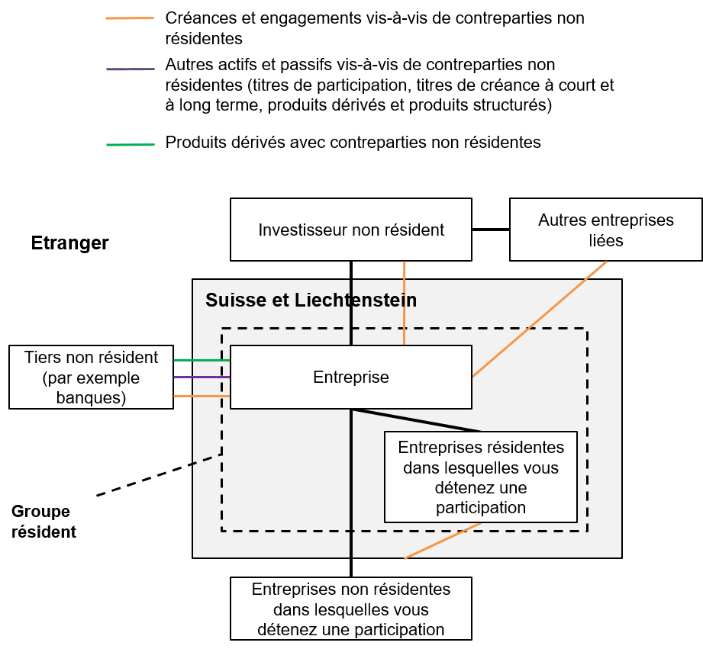

2.1 | Entreprises résidentes dans lesquelles vous détenez une participation
 | On entend par entreprises résidentes dans lesquelles vous détenez une participation toutes les entreprises résidentes et juridiquement indépendantes dont votre entreprise détient au moins 10% des fonds propres avec droit de vote.

2.2 | Groupe résident
 | La groupe résident comprend toutes les entreprises résidentes mentionnées dans le relevé. Il s'agit généralement de l'entreprise tenue de fournir des données et de toutes les entreprises résidentes dont elle détient au moins 10% des fonds propres avec droit de vote (participations dans des entités résidentes).

2.3 | Branche du groupe résident
 | Sélectionnez dans le menu déroulant la branche du groupe résident selon la NOGA 2008. Si votre groupe exerce une activité dans plusieurs branches, veuillez indiquer celle qui occupe les effectifs les plus importants en Suisse.
...
3. | Vue d'ensemble (Overview)

 | L’onglet Overview (vue d'ensemble) vous indique les données que vous êtes tenus de fournir et l'état de vos relevés. Cliquez sur le formulaire correspondante pour saisir vos données. Veuilez saisir, dans le champ prévu, à cet effet vos commentaires concernant les différentes parties de l'enquête ou l'enquête en général.

6. | INA30 - INA35 – Prêts, dépôts et autres comptes à recevoir/à payer en CHF, EUR, USD, GBP, JPY et autres monnaies

 | Indiquez ici vos prêts, dépôts et autres comptes à recevoir/à payer vis-à-vis de contreparties non résidentes. Le graphique ci-dessous ne présente pas tous les cas de figure possibles. Important: seuls les prêts, dépôts et autres comptes à recevoir/à payer vis-à-vis de contreparties non résidentes doivent être pris en considération.
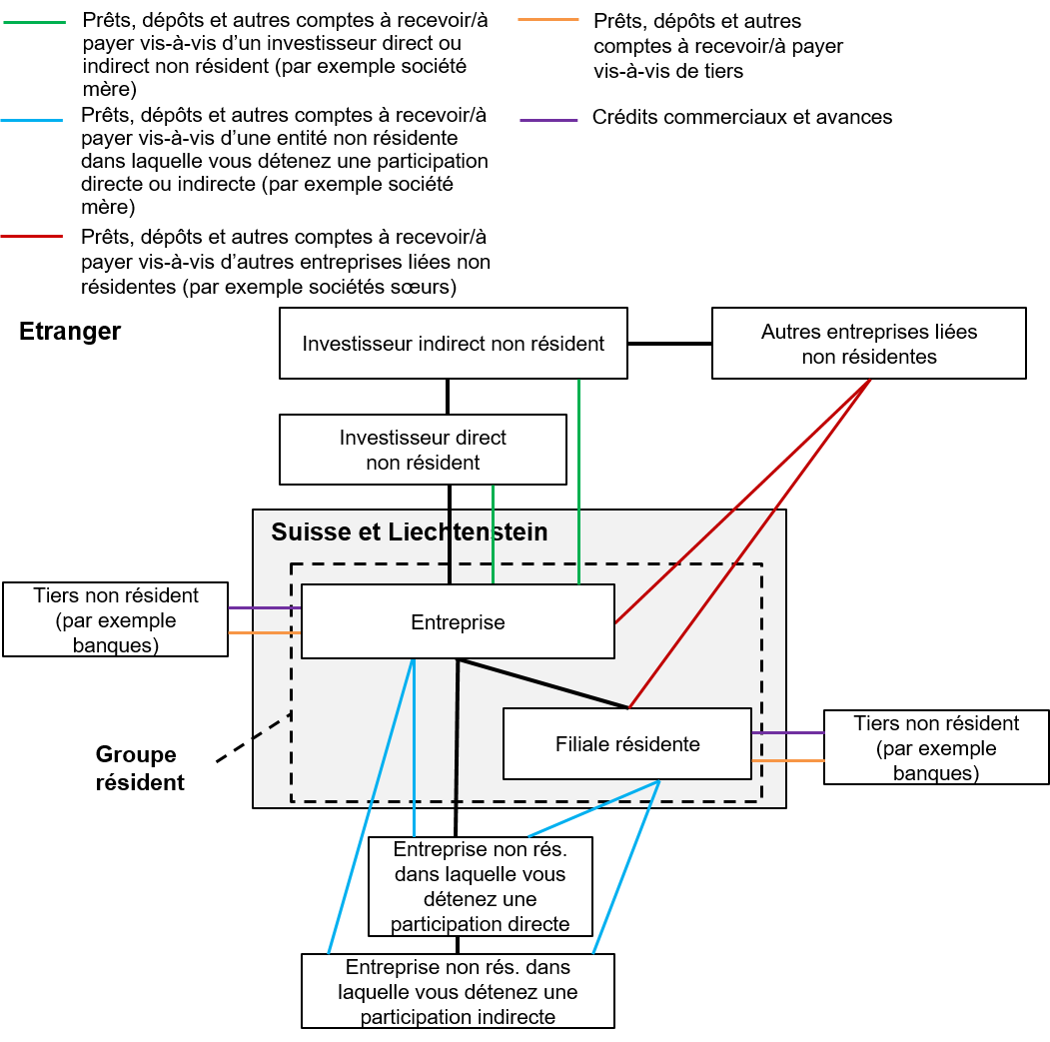

6.1 | Prêts, dépôts et autres comptes à recevoir/à payer vis-à-vis de filiales non résidentes non consolidées
 | Les prêts, dépôts et autres comptes à recevoir/à payer vis-à-vis de filiales non résidentes qui ne sont pas consolidées (en règle générale, il s’agit de participations minoritaires) entrent dans la colonne Participations (>10%). Si ces positions ne peuvent être distinguées des prêts, dépôts et autres comptes à recevoir/à payer vis-à-vis de tiers non résidents, elles peuvent être indiquées avec ces derniers.

6.2 | Délimitation entre prêts, dépôts et autres comptes à recevoir/à payer et autres instruments
 | Font partie des prêts, dépôts et autres comptes à recevoir/à payer: les effets de change, les prêts, les crédits et dépôts auprès de banques non résidentes, les crédits résultant de pensions de titres, les créances et engagements sous forme d’intérêts, les crédits en compte courant, les crédits fournisseurs (crédits commerciaux) et les avances.
 | Ne font pas partie des prêts, dépôts et autres comptes à recevoir/à payer: les fonds fiduciaires placés par l’intermédiaire de banques résidentes sur des marchés monétaires étrangers, les titres de créance, les titres de participation et les produits dérivés et structurés, de même que les créances et engagements conditionnels.

6.3 | Evaluation des crédits
...

CNTR_List
Instructions
Démarrage
Vue d'ensemble
Commentaires
 | INA
Relations financières avec l’étranger: enquête annuelle
Définition des pays
1. Délimitation des pays
2. Organisations Internationales
2.1. Organismes des Nations Unies
2.2. Institutions européennes, organes et organismes (à l'exception de la BCE)
2.3. Banque centrale européenne
2.4. Autres organisations internationales (institutions financières)
2.5. Autres organisations internationales (institutions non financières)
...

BRNCH_Codes
Instructions
Démarrage
Vue d'ensemble
Commentaires
 |  | INA
Relations financières avec l’étranger: enquête annuelle
NOGA 2008 – Code des branches
Données

Codes | Titre 2008

010000 | Culture et production animale, chasse et services annexes
020000 | Sylviculture et exploitation forestière
030000 | Pêche et aquaculture
050000 | Extraction de houille et de lignite
060000 | Extraction d'hydrocarbures
070000 | Extraction de minerais métalliques
080000 | Autres industries extractives
...

